Hoja1
E[rA] = | 15%
sA = | 20%

E[rB] = | 10%
sB = | 15%

r(rA, rB) = | 0.3
COV(rA, rB) = | 0.009

rf = | 5%

w | 1 - w | E[rp] | s2p | sp | RS
0.0% | 100.0% | 10.0% | 2.3% | 15.0% | 0.33 | w = | 62.1% | numerador = | 0.0018
5.0% | 95.0% | 10.3% | 2.1% | 14.6% | 0.36 | 1 - w = | 38% | denominador = | 0.0029
10.0% | 90.0% | 10.5% | 2.0% | 14.2% | 0.39 | S = | 100% | w* = | 62.1%
15.0% | 85.0% | 10.8% | 1.9% | 13.9% | 0.41
20.0% | 80.0% | 11.0% | 1.9% | 13.7% | 0.44 | E[rp] = | 13.1%
25.0% | 75.0% | 11.3% | 1.9% | 13.6% | 0.46
30.0% | 70.0% | 11.5% | 1.8% | 13.6% | 0.48 | s2p = | 2.3%
35.0% | 65.0% | 11.8% | 1.9% | 13.6% | 0.50
40.0% | 60.0% | 12.0% | 1.9% | 13.7% | 0.51 | sp = | 15.1%
45.0% | 55.0% | 12.3% | 1.9% | 13.9% | 0.521
50.0% | 50.0% | 12.5% | 2.0% | 14.2% | 0.529 | R.S. = | 0.54
55.0% | 45.0% | 12.8% | 2.1% | 14.5% | 0.533
60.0% | 40.0% | 13.0% | 2.2% | 14.9% | 0.5355
65.0% | 35.0% | 13.3% | 2.4% | 15.4% | 0.5353 | A= | 4.00
70.0% | 30.0% | 13.5% | 2.5% | 15.9% | 0.53 | y*= | 0.89
75.0% | 25.0% | 13.8% | 2.7% | 16.5% | 0.53
80.0% | 20.0% | 14.0% | 2.9% | 17.1% | 0.53 | E(rt)= | 12.2%
85.0% | 15.0% | 14.3% | 3.2% | 17.8% | 0.52 | sT = | 13.4%
90.0% | 10.0% | 14.5% | 3.4% | 18.5% | 0.51 | Umax= | 8.6%
95.0% | 5.0% | 14.8% | 3.7% | 19.2% | 0.51
100.0% | 0.0% | 15.0% | 4.0% | 20.0% | 0.50

sp | E[rp] | E[rt]
0% | 5.00% | 8.59%
1% | 5.54% | 8.59%
2% | 6.07% | 8.61%
3% | 6.61% | 8.63%
4% | 7.14% | 8.67%
5% | 7.68% | 8.71%
6% | 8.21% | 8.77%
7% | 8.75% | 8.83%
8% | 9.29% | 8.91%
9% | 9.82% | 8.99%
10% | 10.36% | 9.09%
11% | 10.89% | 9.19%
12% | 11.43% | 9.31%
13% | 11.96% | 9.43%
14% | 12.50% | 9.57%
15% | 13.03% | 9.71%
16% | 13.57% | 9.87%
17% | 14.11% | 10.03%
18% | 14.64% | 10.21%
19% | 15.18% | 10.39%
20% | 15.71% | 10.59%
21% | 16.25% | 10.79%
22% | 16.78% | 11.01%
23% | 17.32% | 11.23%
24% | 17.86% | 11.47%
25% | 18.39% | 11.71%

Hoja1 (2)
E[rA] = | 8%
sA = | 10%

E[rB] = | 6%
sB = | 8%

r(rA, rB) = | -0.5
COV(rA, rB) = | -0.004

rf = | 5%

w | 1 - w | E[rp] | s2p | sp | RS
0.0% | 100.0% | 6.0% | 0.6% | 8.0% | 0.12 | w = | 51.3% | numerador = | 0.000232
5.0% | 95.0% | 6.1% | 0.5% | 7.4% | 0.15 | 1 - w = | 49% | denominador = | 0.000452
10.0% | 90.0% | 6.2% | 0.5% | 6.8% | 0.18 | S = | 100% | w* = | 51.3%
15.0% | 85.0% | 6.3% | 0.4% | 6.2% | 0.21
20.0% | 80.0% | 6.4% | 0.3% | 5.7% | 0.25 | E[rp] = | 7.0%
25.0% | 75.0% | 6.5% | 0.3% | 5.2% | 0.29
30.0% | 70.0% | 6.6% | 0.2% | 4.9% | 0.33 | s2p = | 0.2%
35.0% | 65.0% | 6.7% | 0.2% | 4.6% | 0.37
40.0% | 60.0% | 6.8% | 0.2% | 4.5% | 0.40 | sp = | 4.6%
45.0% | 55.0% | 6.9% | 0.2% | 4.5% | 0.427
50.0% | 50.0% | 7.0% | 0.2% | 4.6% | 0.436 | R.S. = | 0.44
55.0% | 45.0% | 7.1% | 0.2% | 4.8% | 0.434
60.0% | 40.0% | 7.2% | 0.3% | 5.2% | 0.4231
65.0% | 35.0% | 7.3% | 0.3% | 5.6% | 0.4073 | A= | 4.00
70.0% | 30.0% | 7.4% | 0.4% | 6.2% | 0.39 | y*= | 2.35
75.0% | 25.0% | 7.5% | 0.5% | 6.7% | 0.37
80.0% | 20.0% | 7.6% | 0.5% | 7.3% | 0.35 | E(rt)= | 9.8%
85.0% | 15.0% | 7.7% | 0.6% | 8.0% | 0.34 | sT = | 10.9%
90.0% | 10.0% | 7.8% | 0.7% | 8.6% | 0.32 | Umax= | 7.4%
95.0% | 5.0% | 7.9% | 0.9% | 9.3% | 0.31
100.0% | 0.0% | 8.0% | 1.0% | 10.0% | 0.30

sp | E[rp] | E[rt]
0% | 5.00% | 7.39%
1% | 5.44% | 7.39%
2% | 5.87% | 7.41%
3% | 6.31% | 7.43%
4% | 6.75% | 7.47%
5% | 7.18% | 7.51%
6% | 7.62% | 7.57%
7% | 8.06% | 7.63%
8% | 8.49% | 7.71%
9% | 8.93% | 7.79%
10% | 9.37% | 7.89%
11% | 9.81% | 7.99%
12% | 10.24% | 8.11%
13% | 10.68% | 8.23%
14% | 11.12% | 8.37%
15% | 11.55% | 8.51%
16% | 11.99% | 8.67%
17% | 12.43% | 8.83%
18% | 12.86% | 9.01%
19% | 13.30% | 9.19%
20% | 13.74% | 9.39%
21% | 14.17% | 9.59%
22% | 14.61% | 9.81%
23% | 15.05% | 10.03%
24% | 15.48% | 10.27%
25% | 15.92% | 10.51%

Hoja7
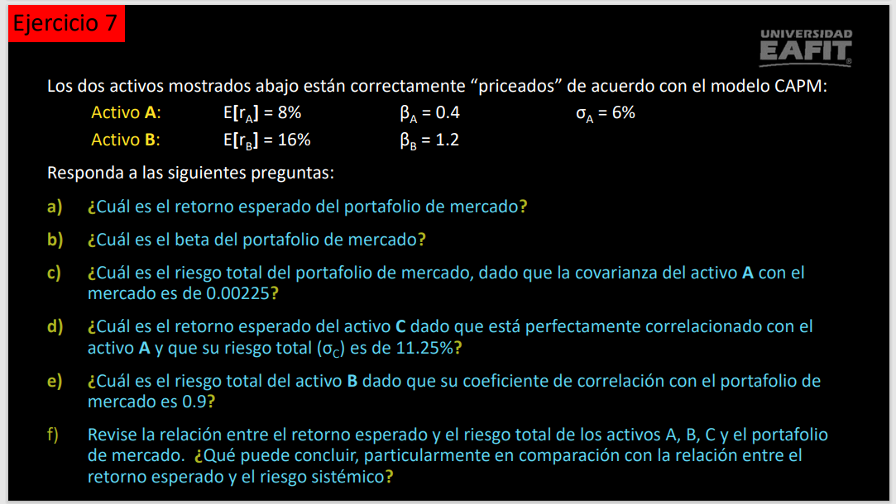
 |  |  |  |  |  | Retorno | Beta | Riesgo
 |  |  |  |  | A | 8% | 0.4 | 6%
 |  |  |  |  | B | 16% | 1.2

 |  |  |  |  | a. | W1*E(Ra)+(1-W1)E(Rb) = E(Rp) |  |  | W1*E(Ra)+E(Rb)-W1*E(Rb) = E(Rp)
 |  |  |  |  |  | W1*B1+(1-W1)*B2 =1 |  | W1B1+B2-W1B2=1
 |  |  |  |  |  | W1*0,4+1,2-W1*1,2=1
 |  |  |  |  |  | W1*(0,4-1,2)+1,2=1
 |  |  |  |  |  | W1*(-0,8)+1,2=1
 |  |  |  |  | W1 | 0.25
 |  |  |  |  | W2 | 0.75
 |  |  |  |  | E(Rp) | 14%

 |  |  |  |  | b. | 1
 |  |  |  |  | c. | Cov(Ri,Rm)= | 0.00225
 |  |  |  |  |  | B1=Cov(Ri,Rm)/VarM
 |  |  |  |  |  | VarM=Cov(Ri,Rm)/B1
 |  |  |  |  |  | VarM | 0.005625
 |  |  |  |  |  | Riesgo (Desv) | 0.075

 |  |  |  |  | d. | Riesgo (Desv) | 11.25%
 |  |  |  |  |  | Corr(Ra,Rc)= | 1
 |  |  |  |  |  | 1=Cov(Ra,Rc)/Raiz(VarA*VarC)
 |  |  |  |  |  | Raiz(VarA*VarC)=Cov(Ra,Rc)
 |  |  |  |  |  | Cov(Ra,Rc)=
 | Retorno | Riesgo | Beta | R.S |  | Bc
A | 8% | 6% | 0.4 | 0.67
B | 16% |  | 1.2 | #DIV/0!
C |  | 11.25% |  | -0.36
Mercado | 14% | 0.075 | 1 | 1.33 | e. | Corr(Rb,Rm) | 0.9
 |  |  |  |  |  | 0,9=Cov(Rb,Rm)/Raiz(VarB*VarM)

